상품제안서
플레오맥스 조약돌 손난로 보조배터리 3000mAh | 상품코드: S40602

 |  |  |  |  |  |  | 02-713-8555 | www.synergygift.co.kr
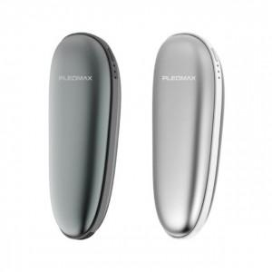 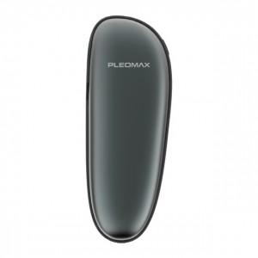 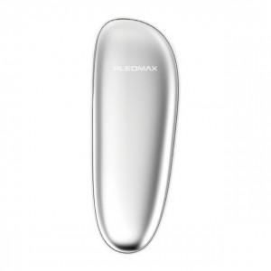

【상세/제작정보】

【인쇄/포장옵션】 | 레이저 / 포장지포장

【공급단가】 | 수량 | 50~ | 100~ | 500~ | 1,000~ | 3,000~
*VAT별도 | 단가 | 7,600원 | 7,400원 | 6,900원 | 6,800원 | 6,700원

【상품 URL】 | https://www.synergygift.co.kr:443/src/goods_detail.php?gdno=40602

